关系图
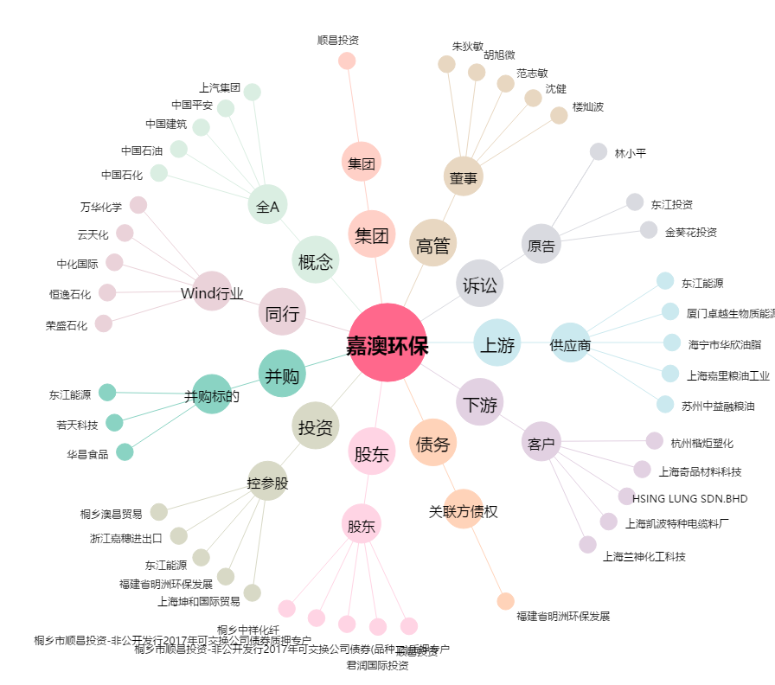
嘉澳环保[603822.SH] - 关系概览图

